Estadísticas
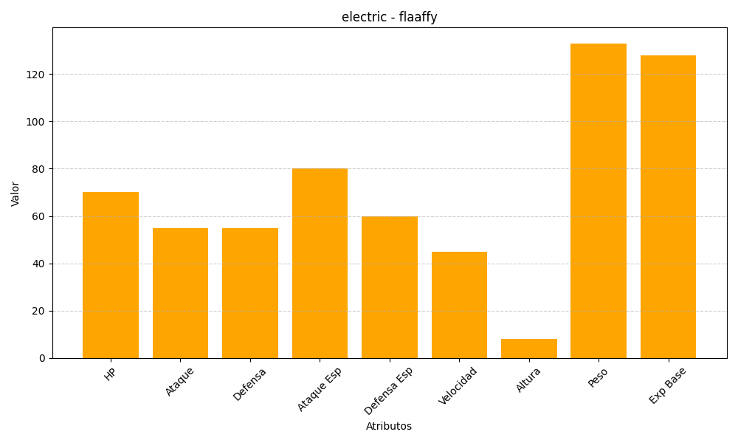
ID | Nombre | Tipo | HP | Ataque | Defensa | Ataque Especial | Defensa Especial | Velocidad | Altura | Peso | Experiencia Base
180 | flaaffy | electric | 70 | 55 | 55 | 80 | 60 | 45 | 8 | 133 | 128

